Sheet1
사후관리소견서에 검진일자와 사번은 출력에서 제외 부탁드려요.
이상소견자에 대해서는 검사결과도 출력되게 수정 부탁드려요.
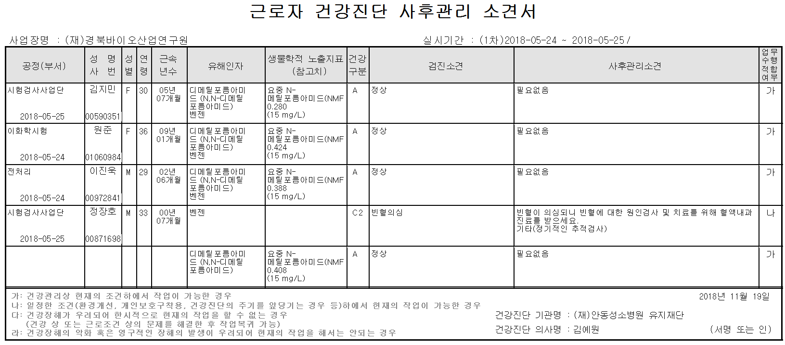

경안자동차정비 박창현(00802594) 행정관리비 누락됨.

예다움: 강기철 - 2차검진 수검하였으나 2차 미수검으로 체크됨

안동과학대학교 -전용하(00538573),김태화(01040504) : 혈중납 검사결과 조회 안됩니다

명성솔빛요양원 피금선(00658475) -> 특수진찰비 누락됨

